AGUSTUS
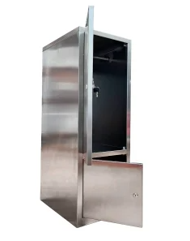
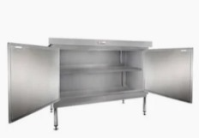

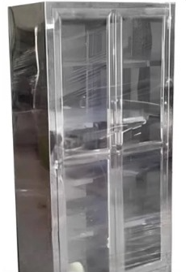
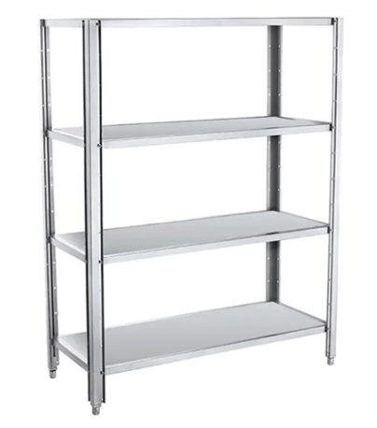
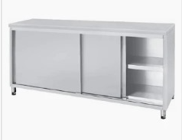

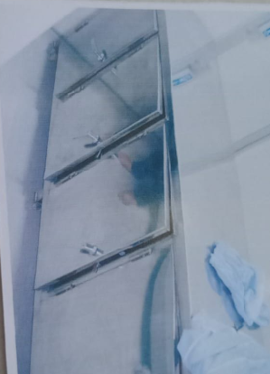

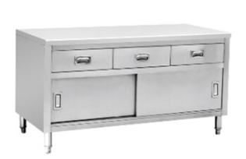

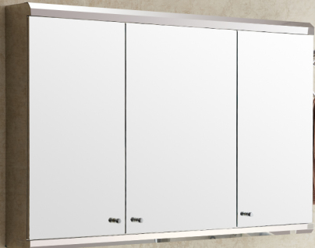

 | DPP | % DISC | DISC | ROUND
1 | 23,185,000.00 | 43% | 9,992,089.00 | 13,192,911.00 | 13,192,911.00
2 | 23,185,000.00 | 43% | 9,992,089.00 | 13,192,911.00 | 13,192,911.00
3 | 21,972,000.00 | 43% | 9,469,319.00 | 12,502,681.00 | 12,502,681.00
4 | 29,664,000.00 | 43% | 12,784,357.00 | 16,879,643.00 | 16,879,643.00
5 | 18,548,000.00 | 43% | 7,993,671.00 | 10,554,329.00 | 10,554,329.00
6 | 13,911,000.00 | 43% | 5,995,253.00 | 7,915,747.00 | 7,915,747.00
7 | 13,911,000.00 | 43% | 5,995,253.00 | 7,915,747.00 | 7,915,747.00
8 | 20,867,000.00 | 43% | 8,993,095.00 | 11,873,905.00 | 11,873,905.00
9 | 58,080,000.00 | 43% | 25,030,861.00 | 33,049,139.00 | 33,049,139.00
10 | 20,867,000.00 | 43% | 8,993,095.00 | 11,873,905.00 | 11,873,905.00
11 | 13,911,000.00 | 43% | 5,995,253.00 | 7,915,747.00 | 7,915,747.00
12 | 31,219,000.00 | 43% | 13,454,519.00 | 17,764,481.00 | 17,764,481.00
13 | 27,325,611.00 | 43% | 11,776,576.00 | 15,549,035.00 | 15,549,035.00

 | 316,645,611.00 | 136,465,430.00 | 136,465,430.00 | 180,180,181.00 | 180,180,181.00

SEPTEMBER
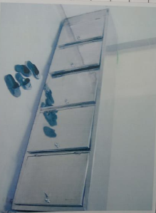
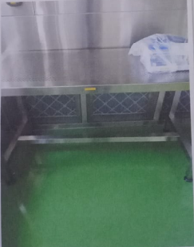
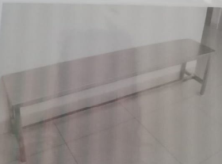
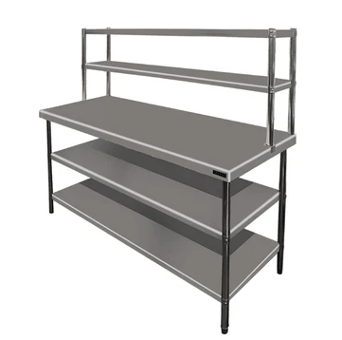
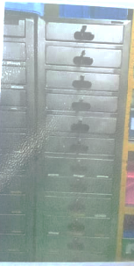
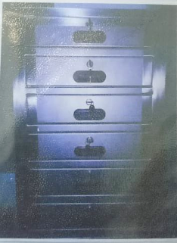
 |  | % DISC | DISC | ROUND
1 | 69,920,000.00 | 40% | 28,295,080.00 | 41,624,920.00 | 41,624,920.00
2 | 75,689,000.00 | 40% | 30,629,667.00 | 45,059,333.00 | 45,059,333.00
3 | 83,502,000.00 | 40% | 33,791,415.00 | 49,710,585.00 | 49,710,585.00
4 | 15,679,000.00 | 40% | 6,344,945.00 | 9,334,055.00 | 9,334,055.00
5 | 15,679,000.00 | 40% | 6,344,945.00 | 9,334,055.00 | 9,334,055.00
6 | 16,718,000.00 | 40% | 6,765,405.00 | 9,952,595.00 | 9,952,595.00
7 | 22,731,000.00 | 40% | 9,198,734.00 | 13,532,266.00 | 13,532,266.00
8 | 65,000.00 | 40% | 26,304.00 | 38,696.00 | 38,696.00
9 | 515,000.00 | 40% | 208,409.00 | 306,591.00 | 306,591.00
10 | 48,000.00 | 40% | 19,425.00 | 28,575.00 | 28,575.00
11 | 216,000.00 | 40% | 87,410.00 | 128,590.00 | 128,590.00
12 | 1,716,000.00 | 40% | 694,427.00 | 1,021,573.00 | 1,021,573.00
13 | 32,000.00 | 40% | 12,950.00 | 19,050.00 | 19,050.00
14 | 150,000.00 | 40% | 60,702.00 | 89,298.00 | 89,298.00
 | 302,660,000.00 | 122,479,818.00 | 122,479,818.00 | 180,180,182.00 | 180,180,182.00

FOTO
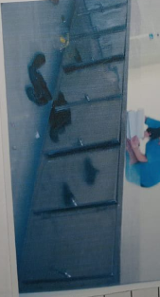
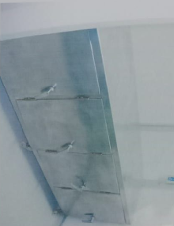
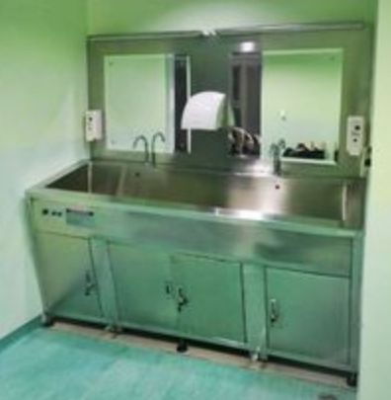
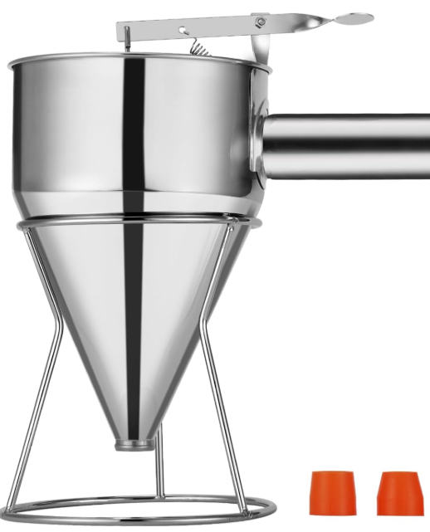
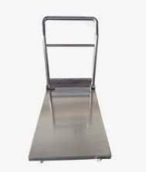
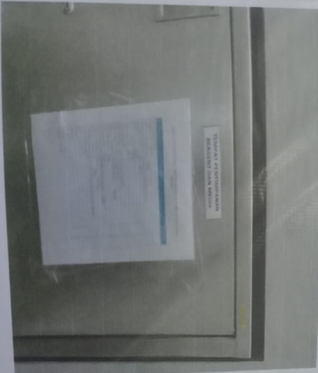
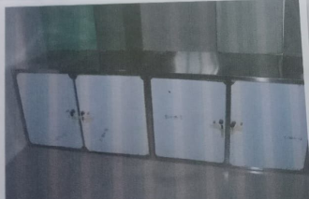
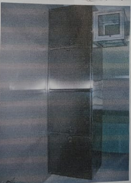

Meja timbangan |  |  | tray stanless steel 304
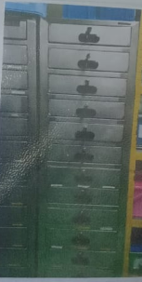
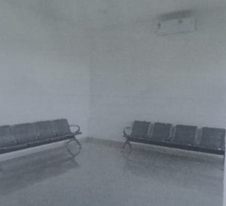
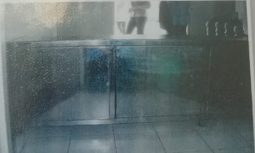
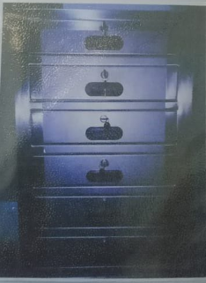

 | Meja Barrier
 |  | sep

